Исх данные к работе 3
Численные методы |  | "Метод половинного деления"

Вариант | Лабораторная работа | Общие исходные данные
 | № 3 (№6 в методичке)
 | Pb МПа
1 | 240 | Pa = | 1000 | МПа | Внутреннее давление
2 | 250 | Pb = |  | МПа | Наружное давление
3 | 260 | Gt = | 725 | МПа | Предел текучести стали
4 | 270 | Ra = | 100 | мм | Внутренний диаметр
5 | 280 | Rb = | 200 | мм | Внешний диаметр
6 | 290 | E = | 0.000001 | (10-6)
7 | 300
8 | 310 | Рассчитать Rc
9 | 320
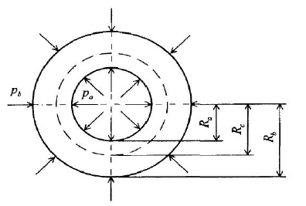
10 | 330
11 | 340
12 | 350
13 | 360
14 | 370
15 | 380
16 | 390
17 | 400
18 | 410
19 | 420

Вариант можно определить
следующим образом
две последние цифры номера зачётки / студенческого
плюс один
Например, если номер 1078,
то вариант 7+8+1=16

